Vorblatt
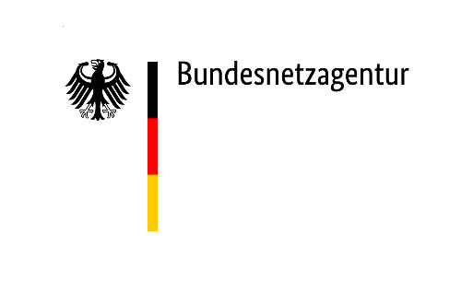
 | Erhebungsbogen der Bundesnetzagentur zur Finanzierung des Vermittlungsdienstes im Jahr 2026

 | Für die Sicherstellung des Vermittlungsdienstes für gehörlose und hörgeschädigte Endnutzer gemäß § 51 Absatz 4 Telekommunikationsgesetz (TKG) werden mit dem vorliegenden Erhebungsbogen Angaben von Ihrem Unternehmen erbeten. Es sollen die "erbrachten abgehenden Verbindungen" (Datenmeldung) Ihres Unternehmens und weiterer Unternehmen, deren Datenmeldung bei den von Ihrem Unternehmen gemeldeten Daten berücksichtigt sind, aus dem Jahr 2023 ermittelt werden (vgl. § 51 Absatz 4 Satz 6 TKG, § 3 Nummer 69 TKG). Diese Verpflichtung trifft auch sog. "Reseller".
 | In diesem Zusammenhang wird auf Folgendes hingewiesen: Behörden sind nach § 30 des Verwaltungsverfahrensgesetzes zur Geheimhaltung verpflichtet. Sofern Ihre Antwort Betriebs- und Geschäftsgeheimnisse enthält, wird um entsprechende Kennzeichnung dieser Daten gebeten.
 | Rücksendung:
 | Die Beantwortung der Fragen muss bis zum Ablauf des 25.07.2025 erfolgen. Bitte füllen Sie den Fragebogen aus und senden diesen an die Bundesnetzagentur für Elektrizität, Gas, Telekommunikation, Post und Eisenbahnen zurück.
 | Sie können diesen auch per E-Mail senden an: vermittlungsdienst@bnetza.de
 | Eine elektronische Version dieses Erhebungsbogens können Sie auf der Homepage der Bundesnetzagentur unter http://www.bundesnetzagentur.de/vermittlungsdienst herunterladen.
 | Wichtige Hinweise:
 | Sämtliche Fragen im vorliegenden Erhebungsbogen beziehen sich auf den Telekommunikationsmarkt in Deutschland. Bitte geben Sie Daten inklusive verbundener und zusammengeschlossener Unternehmen (§ 3 Nummer 69 TKG) sowie bei der Datenmeldung berücksichtigte Unternehmen an.
 | Bitte beachten Sie die Erläuterungen in den Anmerkungen.
 | Kontaktadresse für Rückfragen:
 | Sofern sich bei der Bearbeitung des Fragebogens Rückfragen ergeben, können Sie sich an folgende E-Mail-Adresse wenden: vermittlungsdienst@bnetza.de

